Daftar harga
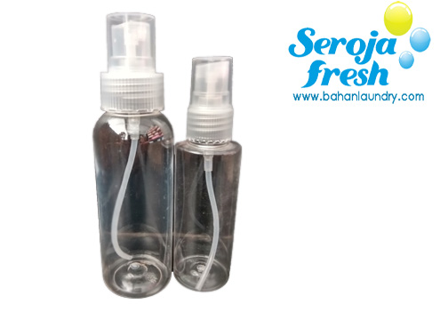
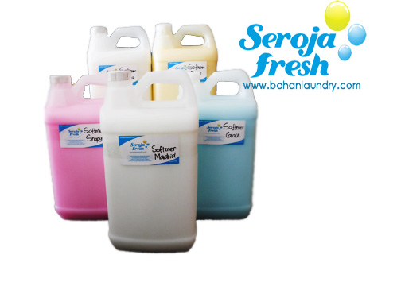

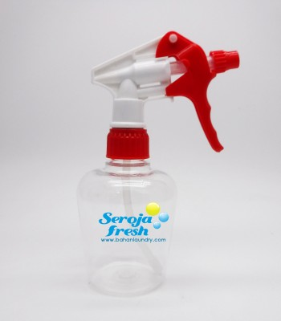
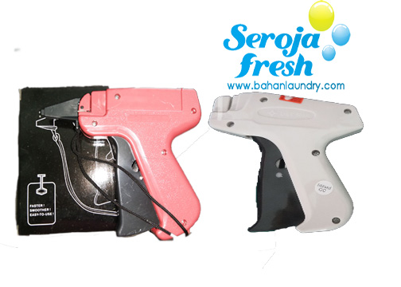

SUPPLIER BAHAN LAUNDRY
Jl Gatsu Timur 300C (seberang Kenyeri 2)
Jl Gatsu Barat 362 (50m barat Cargo-Buluhindah)
Order by Phone / WA : 08123894323 - 081915676454
Jl Imam Bonjol 493B (200m utara SPBU P Galang) TLP 487167
RUKO IMAM BONJOL SQUARE AA32 TLP 8451479
Jl. Subur, 50 meter dari Imambonjol |  |  |  | email : serojafresh@gmail.com - IG : serojafresh
Jl. Raya Sesetan 701B WA : 087861720735 |  |  |  |  |  | update : 1 Juli 2019
Menjual : pewangi laundry, deterjen cair / bubuk, softener, plastik, hanger, taggun, botol, sprayer, semirban
Kualitas terjamin. Dicari Agen / Reseller untuk kerjasama. Terima kirim ke seluruh wilayah Indonesia.

Parfum Laundry |  |  |  | Softener / Pelembut | (Snapy, Ocean, Grace, Akasia, Sakura)
Lavender, Lily, Bogenville, Maiden |  |  |  | Deterjen cair | (Aroma : Snapy, Sakura, Ocean, Pink)
Snapy, Ocean Fresh, Grace, Vanilla, Akasia |  |  |  | (Manual / Matic) | Rp / L | Rp / 5L
Exotic, Gardenia,Elegant , Paris, Allison |  |  |  |  | 9,000 | 40,000
Sakura, Chantal, Blackmolto, Downyblack
 | Rp / L | Rp / 5L |  | Softener Madrid dan Risingstar
 | 24,000 | 110,000 |  | (pelembut wangi tahan lama) | 11,000 | 50,000

 |  |  |  | Trika Soft | (Snapy, Ocean, Grace, Akasia, Sakura, Maiden, Vanila)
 |  |  |  | (Pelicin + Pewangi extra) | Rp / L | Rp / 5L
Plastik Laundry |  |  | Rp / pak | (diencerkan + air 1:2) | 20,000 | 90,000
5 kg pp 02x30x45 isi 100 lbr semar |  |  | 16,000.00
7 kg pp 02x35x50 isi 100 lbr semar |  |  | 20,000.00 | Hanger kawat isi 10bh |  | Rp / pak | Rp / 5 pak
10 kg pp 02x40x60 isi 100 lbr semar |  |  | 24,000.00 | lapis slang plastik putih |  | 10,000 | 45,000
12 kg pp 02x45x65 isi 100 lbr semar |  |  | 30,000.00 | Hanger kawat isi 10bh |  | Rp / pak | Rp / 10 pak
15 kg pp 02x50x70 isi 100 lbr semar |  |  | 35,000.00 | galvanis merk "LEO" |  | 10,000 | 90,000
16 kg pp 02x50x75 isi 100 lbr jerapah |  |  | 35,000.00 | Hanger kawat isi 12bh |  | Rp / pak | Rp / 10 pak
20 kg pp 02x60x90 isi 100 lbr semar |  |  | 55,000.00 | galvanis tebal 3mm merk Indopro |  | 16,000 | 15,000

Tepol |  |  | Rp / 5L | Det bubuk |  | Rp / kg | Rp / 5kg
(Sabun cair serba guna) |  |  | 25,000 | Det Hemat GL (kualitas standar laundry) |  | 9,000 | 40,000
DC Saver |  |  |  | Det Pro Matic (extra pelembut rendah busa) |  | 10,000 | 45,000
(Deterjen cair hemat) |  |  | 28,000 | Det busa (untuk cuci manual) |  | 12,000
Pemutih / Bleaching |  |  |  | Det busa 1dus 20kg |  | 220,000
khusus baju putih |  | 6,000 | 25,000 | Det Hemat GL sak 25kg |  | 175,000
Softerjen |  |  |  | Det Pro Matic sak 25kg |  | 200,000
softener + deterjen |  | 9,000 | 40,000 | Det Power sak 10kg |  | 140,000
Emulsi A
(Det cair + anti noda minyak) |  | 11,000 | 50,000
Emulsi B |  |  |  | Bibit parfum | per cc | 250 cc | 1L
(Anti noda minyak) |  | 9,000 | 40,000 | Citrus, Olala | 250 | 42,500 | 170,000
Anti Noda khusus (min 1 Liter) |  |  |  | Apel, Jeruk Nipis | 250 | 47,500 | 190,000
Anti karat |  | 20,000 | 85,000 | Strawberry, Melon, Grape | 250 | 50,000 | 200,000
Anti darah |  | 25,000 | 110,000 | Sporty, Aqua | 250 | 55,000 | 220,000
Anti darah 30L |  | 600,000 |  | Snappy, Sarah, Sissy, Golden | 250 | 55,000 | 220,000
Tas obrok |  | 120,000 | per bh | Blackmolto, Sunday | 250 | 55,000 | 220,000
(buat dipakai di motor) |  |  |  | Sweety, Marina | 250 | 55,000 | 220,000
 |  |  |  | Green Tea, Melati, Rose | 300 | 57,500 | 230,000
Sabun pembersih |  | Rp / L | Rp / 5L | Akasia | 300 | 57,500 | 230,000
Sabun piring jeruk nipis |  | 7,000 | 33,000 | Vanila, Eternity, BubbleGum, Safira | 350 | 57,500 | 230,000
Sabun tangan strawbery |  | 7,000 | 33,000 | Bluemolto, Exotic, Elegant, Paris | 350 | 60,000 | 240,000
Sabun pel lantai apel |  | 7,000 | 33,000 | Allison, Queen, Downy Black, D Blue | 350 | 60,000 | 240,000
Pembersih kaca |  | 7,000 | 33,000 | Pink Blossom, Sakura, Chantal | 350 | 60,000 | 240,000
Karbol |  |  | 25,000 | Demilav, Floral Pink, Groovy, Arizona | 350 | 60,000 | 240,000
Pembersih keramik |  | 17,000 | 75,000 | Angel, Passion, Attraction | 350 | 60,000 | 240,000
Silikon semir ban |  |  | 100,000 | Ocean Fresh, Grace, Fantasy | 350 | 62,500 | 250,000
Silikon Emulsi |  | 28,000 | 130,000 | Clarisa, Madrid oil, Gardenia | 350 | 62,500 | 250,000
Silikon Oil |  | 90,000 | 425,000 | Maiden, Victoria | 400 | 70,000 | 280,000
Sampo motor |  |  | 25,000 | Sensation, Philux | 400 | 75,000 | 300,000
Sampo salju |  | 7,000 | 33,000 | Lavender, Lily, Bogenville | 400 | 80,000 | 320,000

 |  |  |  | Tester parfum A,B,C | 60 cc | 5,000 | Rp / bh
Silikon 1/2L |  | 12,000 | per botol | Tester anti karat | 60 cc | 5,000
 |  | 11,000 | per 10btl | Tester anti darah | 100 cc | 10,000
 |  | 10,000 | per 24btl | Parfum mobil / ruangan 60mL | GreenTea, NewCar, Coffee | 15,000 | 12 x 12000
Sabun piring 600mL |  | 5,000 | per botol | Parfum mobil gantung |  | 10,000 | 12 x 8000
 |  | 4,000 | x24 | Parfum mobil gantung 10mL | GreenTea, NewCar, Coffee | 15,000 | 12 x 10000
Karbol sereh 1500mL |  | 12,000 | per botol |  | orange , aromaterapi
(pembersih lantai anti serangga) |  | 10,000 | x 12 | Botol parfum gantung 10mL |  | 8,000 | 12 x 6000

 |  |  |  |  |  | termasuk botol | refill
Sabun tangan peppermint |  | 40,000 | 5ltr | PRODUK BARU | 10mL | 15,500 | 12,500
(kemasan pump atau jerigen) |  | 13,000 | pump 500mL | PARFUM BADAN | 20mL | 30,000 | 25,000
Sampo rambut |  | 17,000 | 1ltr |  | 30mL | 42,500 | 37,500
 |  | 75,000 | 5ltr |  | 50mL | 72,500 | 62,500
Conditioner |  | 17,000 | 1ltr |  | 100mL | 140,000 | 125,000
 |  |  |  | Aroma Favorit dan masih banyak lagi
 |  |  |  | Inverno Pink | White Musk BS | Wooden Sea
 |  |  |  | Vacheron | Fantasia | Lovers Kiss
Botol ukuran |  | Rp per bal | Isi per bal | Secret Shell | Night Fantasia | Miss Coco
100mL |  | 100,000 | 100bh | Lovely Sarah | Brothers | Bamboo
330mL |  | 80,000 | 100bh | Princess | Energize | Eternal M
500mL |  | 85,000 | 98bh | Man of Sport | Still | Extreme BVL
600mL |  | 80,000 | 100bh | L esprit | Omnia Omny | Vanila Ice
1000mL |  | 150,000 | 100bh | Amoreuse | Sweet Treasure | Sparkle
1500mL |  | 110,000 | 80bh | D angelo | Waterman | Queen Perry
Tutup botol |  | 10,000 | 100bh | Lavigne Lost | Vieur | Tessa

Supermixing |  | Rp / L | Rp / 5L | Plastik meteran dan kresek |  |  | Rp / pak
(penguat + pengikat) |  | 120,000 | 575,000 | rol 02x35cm isi 90m |  |  | 32,000
Fixativ |  | Rp / L | Rp / 5L | rol 02x40cm isi 90m |  |  | 35,000
(Pengawet parfum) |  | 22,000 | 100,000 | rol 02x50cm isi 45meter semar |  |  | 26,000
Propilen |  | Rp / L | Rp / 5L | rol 02x60cm isi 45meter semar |  |  | 30,000
(Pengawet parfum) |  | 42,000 | 185,000 | plastik hanger 45x65 10lembar |  |  | 10,000
 |  |  |  | plastik hanger 60x90 10lembar |  |  | 12,000
Gelas ukur plastik |  | Rp / bh |  | plastik hanger 60x120 10lembar |  |  | 14,000
10 mL (tabung) |  | 16,000 |  | plastik hanger 60x190 10lembar |  |  | 16,000
25 mL (tabung) |  | 18,000 |  | plastik karpet 35cm x 220cm 5lembar |  |  | 10,000
50 mL (tabung) |  | 20,000 |  | kresek kecil uk : 32 isi 30 "mawar" poleng |  |  | 10,000
100 mL (tabung) |  | 26,000 |  | kresek besar uk : 40 isi 20 merah "bola lampu" sedang |  |  | 11,000
250 mL (gelas) |  | 8,000 |  | kresek kecil uk : 32 isi 50 putih tebal |  |  | 20,000
1000 mL (gelas) |  | 12,000 |  | kresek besar uk : 40 isi 50 putih tebal |  |  | 26,000
2000 mL (gelas) |  | 22,000 |  | kresek super jumbo uk : 50cm isi 20 putih tebal |  |  | 26,000
 |  |  |  | kresek besar uk : 40 isi 50 merah tebal |  |  | 26,000
OBA + |  | 20,000 | 1/2kg | kresek jinjing |  |  | 40,000
(pencerah warna dan alkali) |  | 150,000 | 5kg
Crystal Cleaner |  | 15,000 | 200gr
(pembersih kerak mesin) |  | 60,000 | 1kg | Lain-lain |  | Rp / bh | Rp / lusin
Solvent (dry clean) |  | 95,000 | 5 Liter | Finger sprayer 60mL |  | 3,000 | 12x2500
Citrun (pencerah warna) |  | 20,000 | 1kg | Finger sprayer 100mL |  | 4,000 | 12x3500
 |  | 18,000 | x 10kg | Finger sprayer 250mL |  | 5,000 | 12x4500
 |  | 425,000 | 25kg sak | Trigger spray 250mL |  | 6,000 | 12x5500
 |  |  |  | Kepala Sprayer / Head Jet utk Asena |  | 4,500 | 12x4000
Jerigen baru 5L |  | 10,000 | per pcs | Sprayer 300mL master botol bulat |  | 8,000 | 12x7000
Jerigen baru 5L |  | 20 x 9.000 | per bal | Sprayer 500mL botol HDPE "Asena" |  | 7,000 | 12x6000
Jerigen baru 1L |  | 4,000 | per pcs | Sprayer 1 Liter botol HDPE "Asena" |  | 8,000 | 12x7000
Jerigen baru 1L |  | 125 x 3.400 | per bal | Tagging gun KW2 |  | 30,000 | 12x25000
Timbangan digital 30kg TORA |  | 800,000 |  | Taggun coklat |  | 40,000 | 12x35000
Timbangan digital 30kg Nankai |  | 650,000 |  | Pita rol kasa (penanda pakaian) 27m x 2cm |  | 13,000 | 12x11000
Timbangan manual 15kg |  | 200,000 |  | Kain kasa meteran 1m x 90cm |  | 14,000 | 12x12000
Keranjang laundry |  | 39,000 |  | Pita rol nilon (penanda pakaian) 200m x 1cm |  | 27,000 | 12x25000
Kanebo 43x32cm |  | 20,000 | 12 x 18000 | Pita rol nilon (penanda pakaian) 200m x 2cm |  | 40,000 | 12x35000
Kanebo 66x43cm |  | 30,000 | 12 x 27000 | Isi tagging / tag pin isi 5000bh (35mm dan 15mm) |  | 20,000 | 12x18000
Jepitan plastik |  | 25,000 | 12 x 20000 | Jarum tagging per box isi 5 bh |  | 15,000 | 12x13000
Spons cuci mobil |  | 20,000 | 12 x 15000 | Isolasi 0.5" |  | 3,000 | 12x 2500
Spons semir ban |  | 20,000 | 12 x 15000 | Isolasi 1" |  | 6,000 | 6x5000
Staples kecil |  | 20,000 | 12 x 18000 | Isolasi 2" (lakban coklat atau bening) |  | 10,000 | 6x9000
Staples besar |  | 25,000 | 12 x 22500 | Botol pump 500mL |  | 8,000 | 12x7000
Isi staples kecil |  | 3,000 | 12 x 2500 | Pump Dispenser untuk jerigen 5Ltr |  | 15,000 | 12 x 12000
Isi staples besar |  | 4,500 | 12 x 4000
Tape dispenser |  | 30,000 | 12 x 27000

